상품제안서
부직포가방 M형 세로 마트형 33X38X9 | 상품코드: S45761

 |  |  |  |  |  |  | 02-713-8555 | www.synergygift.co.kr
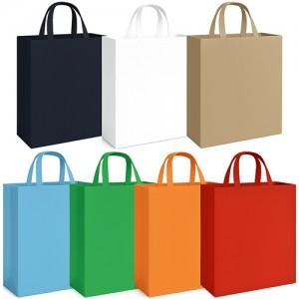 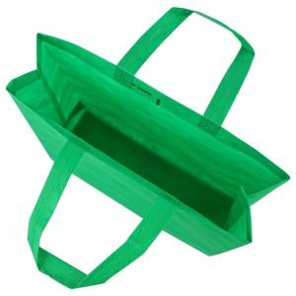

【상세/제작정보】

【인쇄/포장옵션】 | 실크 / 포장불가능

【공급단가】 | 수량 | 1,000~ | 3,000~ | 10,000~ | 30,000~ | 100,000~
*VAT별도 | 단가 | 444원 | 420원 | 400원 | 390원 | 380원

【상품 URL】 | https://www.synergygift.co.kr:443/src/goods_detail.php?gdno=45761

